상품제안서
가르시아 75 이중방풍 자동 골프우산 | 상품코드: S28522

 |  |  |  |  |  |  | 02-713-8555 | www.synergygift.co.kr
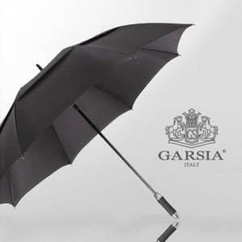

【상세/제작정보】

【인쇄/포장옵션】 | 실크, 원단1도인쇄 / 포장불가능

【공급단가】 | 수량 | 50~ | 100~ | 500~ | 1,000~ | 2,000~
*VAT별도 | 단가 | 12,820원 | 12,350원 | 11,870원 | 11,400원 | 11,110원

【상품 URL】 | https://www.synergygift.co.kr:443/src/goods_detail.php?gdno=28522

